2023_data
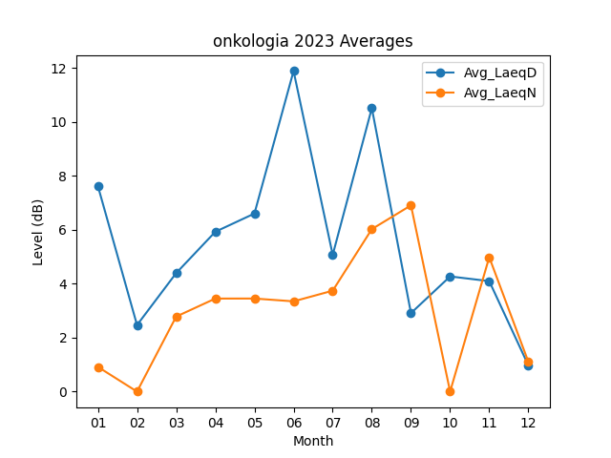
Month | Avg_LaeqD | Avg_LaeqN
01 | 7.6225806452 | 0.91612903226
02 | 2.4678571429 | 0
03 | 4.3935483871 | 2.7806451613
04 | 5.9266666667 | 3.45
05 | 6.6032258065 | 3.4516129032
06 | 11.89 | 3.3466666667
07 | 5.0709677419 | 3.7419354839
08 | 10.512903226 | 6.0258064516
09 | 2.91 | 6.9066666667
10 | 4.2709677419 | 0
11 | 4.0966666667 | 4.9833333333
12 | 0.97096774194 | 1.1032258065

